Auto collimation
Méthode 1: Auto-collimation

 |  |  |  |  |  | Connaissances: AO = f' donc la vergence V =1/f'

 | Groupe | distance AO | V
 | 1 | 0.302 | 3.31 |  |  | 1.0284579217
 | 2 | 0.305 | 3.28
 | 3 | 0.304 | 3.29
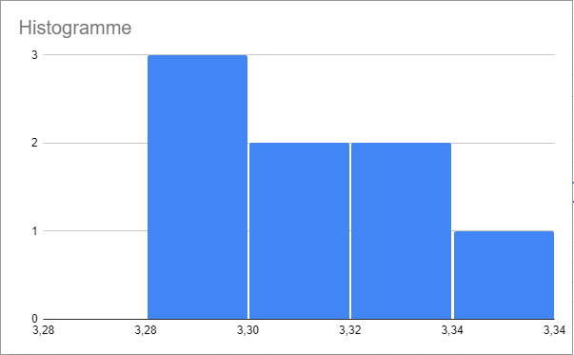
 | 4 | 0.303 | 3.30
 | 5 | 0.305 | 3.28
 | 6 | 0.301 | 3.32
 | 7 | 0.299 | 3.34
 | 8 | 0.301 | 3.32

 | Moyenne |  | 3.31
 | Ecart Type |  | 0.023 | Incertitude U(V) | 0.0083

Formule de conjugaison
Méthode en utilisant les formules de conjugaison

 | Groupe | OA | 1/OA | OA’ | 1/0A’ | V |  | Connaissances:
 | 1 | -0.5 | -2 | 1.139 | 0.88 | 2.88
 | 2 | -0.5 | -2 | 1.145 | 0.87 | 2.87
 | 3 | -0.5 | -2 | 1.145 | 0.87 | 2.87
 | 4 | -0.5 | -2 | 1.138 | 0.88 | 2.88
 | 5 | -0.5 | -2 | 1.135 | 0.88 | 2.88
 | 6 | -0.5 | -2 | 1.138 | 0.88 | 2.88
 | 7 | -0.5 | -2 | 1.135 | 0.88 | 2.88
 | 8 | -0.5 | -2 | 1.136 | 0.88 | 2.88

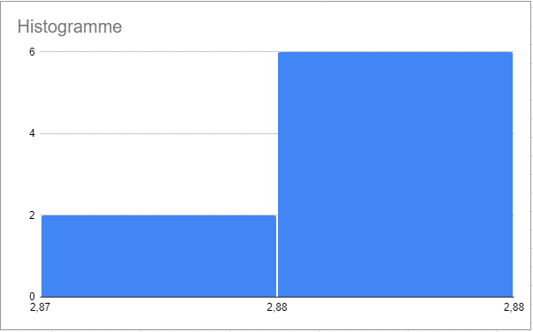
 |  |  |  |  | Moyenne | 2.88
 |  |  |  |  | Ecart-type | 0.0031
 |  |  |  |  |  |  | |Vexp-Vth |/(U(V)) | 410.35
 |  |  | Incertitude: U(V) |  |  | 0.0011

Méthode de Bessel
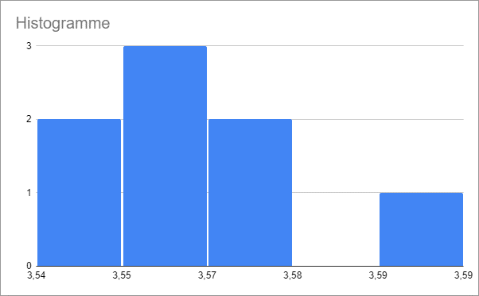
Méthode de Bessel

 | Groupe | D | D² | d1 | d2 | d² | V
 | 1 | 1.2 | 1.44 | 0.443 | 0.753 | 0.096 | 3.57 | 56.0896704
 | 2 | 1.2 | 1.44 | 0.465 | 0.765 | 0.090 | 3.56
 | 3 | 1.2 | 1.44 | 0.452 | 0.77 | 0.101 | 3.59 |  | Connaissances
 | 4 | 1.2 | 1.44 | 0.463 | 0.766 | 0.092 | 3.56
 | 5 | 1.2 | 1.44 | 0.453 | 0.761 | 0.095 | 3.57
 | 6 | 1.2 | 1.44 | 0.456 | 0.759 | 0.092 | 3.56
 | 7 | 1.2 | 1.44 | 0.465 | 0.76 | 0.087 | 3.55
 | 8 | 1.2 | 1.44 | 0.457 | 0.75 | 0.086 | 3.54

 |  |  |  |  |  | moyenne | 3.56
 |  |  |  |  |  | ecartype | 0.0132

 |  |  |  |  |  | incertitude | 0.0047

